상품제안서
르웨이 맞춤제작 캔버스 에코백 | 상품코드: S48738

 |  |  |  |  |  |  | 02-713-8555 | www.synergygift.co.kr
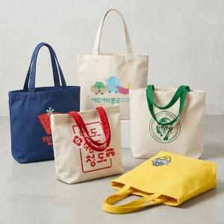 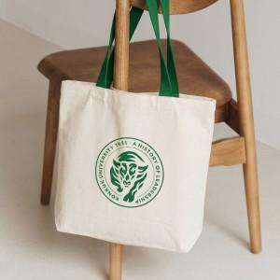 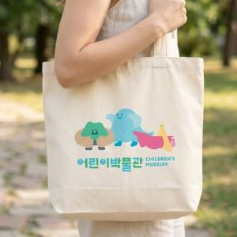

【상세/제작정보】 | ※ 양면인쇄 별도문의

【인쇄/포장옵션】 | 실크, 전사인쇄 / OPP(비닐)

【공급단가】 | 수량 | 100~ | 300~ | 500~ | 1,000~ | 3,000~
*VAT별도 | 단가 | 7,200원 | 6,980원 | 4,550원 | 4,320원 | 4,140원

【상품 URL】 | https://www.synergygift.co.kr:443/src/goods_detail.php?gdno=48738

